Sheet1
方案一，使用单绕阻及4通道隔离器 |  |  |  |  |  |  |  |  |  |  |  |  |  |  |  |  |  |  | 数量 | 供电电流 | 芯片供电电压 | 自身功耗 | 线性转换电源 | 转换效率 | 对5V电源的实际功耗
器件 | 数量 | 电流 | 电压 | 功耗 | 部位 |  |  | 数量 | 电流 mA | 电压 V | 自身功耗 | 供电电源 | 效率
SI8640BD-B-IS（数据隔离器） | 8 | 5mA | 2.5V | 由LDO部分转换，功耗：3.3x5x8=132mW | adc端 | 总功耗为：1.369W LDO部分转换效率按60%计算，（132+54.78+238.92+25+11.88）/0.6=769.5mW 3370部分按照80%计算，（456+24.175）/0.8=600mW， 769.5+600=1.369W | VDD1 | 8 | 5 | 2.5 | 100 | 3.3 | 0.6 | 220 | 120 |  | SI8640BD-B-IS（数据隔离器） | VDD1 | 8 | 5 | 2.5 | 100 | 3.3 | 0.6 | 220
 | 8 | 22.8mA | 2.5V | 由3370部分转换，功耗：2.5x22.8x8=456mW | fpga端 |  | VDD2 | 8 | 15.9 | 2.5 | 318 | 2.5 | 0.8 | 397.5 | 79.5 |  |  | VDD2 | 8 | 15.9 | 2.5 | 318 | 2.5 | 0.8 | 397.5
adum141（spi端隔离器） | 1 | 16.6mA | 2.5V | 由LDO部分转换，功耗：3.3x16.6=54.78mW | adc端 |  |  | 1 | 15.5 | 2.5 | 38.75 | 3.3 | 0.6 | 85.25 | 46.5 |  | adum141（spi端隔离器） | VDD1 | 1 | 15.5 | 2.5 | 38.75 | 3.3 | 0.6 | 85.25
 | 1 | 9.67mA | 2.5V | 由3370部分转换，功耗：2.5x9.67=24.175mW | FPGA端 |  |  | 1 | 10.2 | 2.5 | 25.5 | 2.5 | 0.8 | 31.875 | 6.375 |  |  | VDD2 | 1 | 10.2 | 2.5 | 25.5 | 2.5 | 0.8 | 31.875
AD9231 | 1 | 72.4mA | 1.8V | 由LDO部分转换，功耗：3.3x72.4=238.92mW | Iavdd |  |  | 1 | 72.4 | 1.8 | 130.32 | 3.3 | 0.6 | 398.2 | 267.88 |  | AD9231 | 模拟部分 | 1 | 72.4 | 1.8 | 130.32 | 3.3 | 0.6 | 398.2
 | 1 | 10mA | 2.5V | 由LDO部分转换，功耗：2.5x10=25mW | IDRVDD |  |  | 1 | 14.9 | 2.5 | 37.25 | 3.3 | 0.8 | 61.4625 | 24.2125 |  |  | IO接口 | 1 | 14.9 | 2.5 | 37.25 | 3.3 | 0.8 | 61.4625
THS4552 | 1 | 1.84(单通道) | 3V | 由LDO部分转换，功耗：3.3x1.84X2=11.88mW |  |  |  | 2 | 1.84 | 3 | 11.04 | 3.3 | 0.6 | 20.24 | 9.2 |  | THS4552 |  | 1 | 3.68 | 3 | 11.04 | 3.3 | 0.6 | 20.24
 |  |  |  |  |  |  |  |  |  |  |  |  |  | 1214.5275 | 1351 | -136.4725 |  |  |  |  |  |  |  |  | 1214.5275
eeprom | 2 | 3mA | 3.3V | 由3370部分转换，功耗：3.3x3=9.9mW |  | 总功耗为：2.81W。该部分由3370直接转换，转换效率按80%计算， 功耗为（1.5+0.54+0.2+0.01）/0.8=2.81W
FPGA | 1 | 1.5W |  |  |  |  |  |  |  |  |  |  |  |  |  |  | eeprom |  | 2 | 3 | 3.3 | 19.8 | 3.3 | 0.8 | 24.75
FX3 | 1 | 540mW |  |  |  |  | VDD1 | 5 | 15.9 | 1.8 | 143.1 | 2.2 | 0.6 | 291.5 |  |  | FPGA |  | 1 | 500 |  |  | 3 | 0.8 | 1875
PCA9535A | 1 | 200mW |  |  |  |  | VDD2 | 5 | 9.8 | 1.8 | 88.2 | 1.8 | 0.8 | 110.25 |  |  | FX3 |  | 1 | 200 | 1.2 | 240 | 1.2 | 0.8 | 300
 |  |  |  |  |  |  |  | 1 | 15.5 | 1.8 | 27.9 | 2.2 | 0.6 | 56.833333333 |  |  |  |  | 1 | 60 | 5 | 300 | 5 | 1 | 300
 |  |  |  |  |  | 总功耗为1.369+2.81=4.179W |  | 1 | 10.2 | 1.8 | 18.36 | 1.8 | 0.8 | 22.95 |  |  | PCA9535A |  | 1 | 20 | 3.3 | 66 | 3.3 | 0.8 | 82.5
方案二，使用双绕阻及6通道隔离器 |  |  |  |  |  |  |  | 1 | 72.4 | 1.8 | 130.32 | 2.2 | 0.6 | 265.46666667 |  |  |  |  |  |  |  |  |  |  | 2582.25
器件 | 数量 | 电流 | 电压 | 功耗 | 部位 |  |  | 1 | 14.9 | 1.8 | 26.82 | 2.5 | 0.8 | 46.5625
ADUM160(数据隔离器） | 5 | 27.4mA | 1.8V | 由LDO部分转换，功耗：2.2x5x27.4=301mW | adc端 | 总功耗为：0.606W LDO部分转换效率按65%计算，（301+36.3+159.28+22+14.72）/0.6=533mW 3370部分按照80%计算，（41.4+17.28）/0.8=73.35mW， 533+73.35=0.606W |  | 2 | 1.84 | 3 | 11.04 | 4 | 0.6 | 24.533333333 |  |  |  |  |  |  |  |  |  | 合计 | 3796.7775
 | 5 | 4.6mA | 1.8V | 由3370部分转换，功耗：1.8x4.6x5=41.4mW | fpga端 |  |  |  |  |  |  |  |  | 818.09583333
adum141（spi端隔离器） | 1 | 16.5mA | 1.8V | 由LDO部分转换，功耗：2.2x16.5=36.3mW | adc端
 | 1 | 9.6mA | 1.8V | 由3370部分转换，功耗：1.8x9.6=17.28mW | FPGA端
AD9231 | 1 | 72.4mA | 1.8V | 由LDO部分转换，功耗：2.2x72.4=159.28mW | Iavdd |  | VDD1 | 8 | 15.2 | 1.8 | 218.88 | 2.2 | 0.6 | 445.86666667
 | 1 | 10mA | 1.8V | 由LDO部分转换，功耗：2.2x10=22mW | IDRVDD |  | VDD2 | 8 | 10 | 1.8 | 144 | 1.8 | 0.8 | 180
THS4552 | 1 | 1.84(单通道) | 3.3V | 由LDO部分转换，功耗：4x1.84X2=14.72mW |  |  |  | 1 | 15.5 | 1.8 | 27.9 | 2.2 | 0.6 | 56.833333333
 |  |  |  |  |  |  |  | 1 | 10.2 | 1.8 | 18.36 | 1.8 | 0.8 | 22.95
eeprom | 2 | 3mA | 3.3V | 由3370部分转换，功耗：3.3x3=9.9mW |  | 总功耗为：2.81W。该部分由3370直接转换，转换效率按80%计算， 功耗为（1.5+0.54+0.2+0.01）/0.8=2.81W |  | 1 | 72.4 | 1.8 | 130.32 | 2.2 | 0.6 | 265.46666667
FPGA | 1 | 1.5W |  |  |  |  |  | 1 | 14.9 | 1.8 | 26.82 | 2.5 | 0.8 | 46.5625
FX3 | 1 | 540mW |  |  |  |  |  | 2 | 1.84 | 3 | 11.04 | 4 | 0.6 | 24.533333333
PCA9535A | 1 | 200mW |  |  |  |  |  |  |  |  |  |  |  | 1042.2125

 |  |  |  |  |  | 总功耗为0.606+2.81=3.416W |  | 5 | 15.9 | 1.8 | 143.1 | 3.3 | 0.6 | 437.25
 |  |  |  |  |  |  |  | 5 | 9.8 | 1.8 | 88.2 | 1.8 | 0.8 | 110.25
 |  |  |  |  |  |  |  | 1 | 15.5 | 1.8 | 27.9 | 3.3 | 0.6 | 85.25
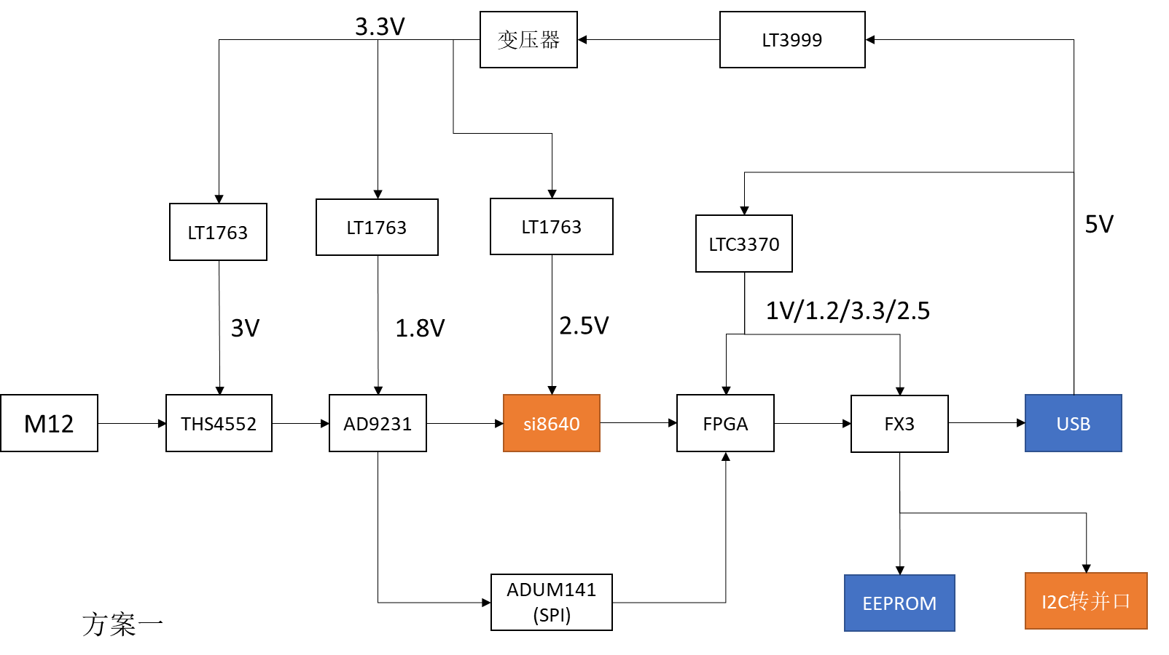
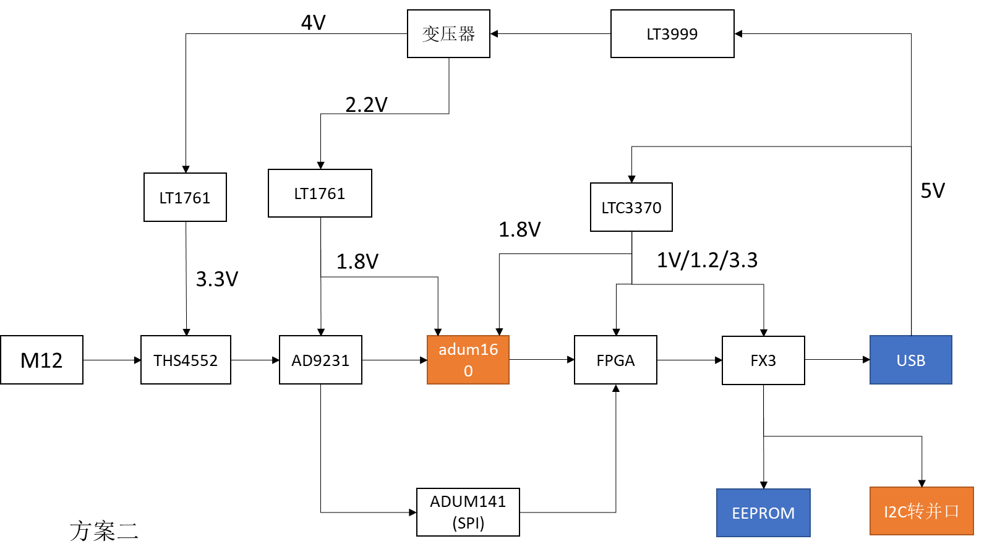
 |  |  |  |  |  |  |  | 1 | 10.2 | 1.8 | 18.36 | 1.8 | 0.8 | 22.95
 |  |  |  |  |  |  |  | 1 | 72.4 | 1.8 | 130.32 | 3.3 | 0.6 | 398.2
 |  |  |  |  |  |  |  | 1 | 14.9 | 1.8 | 26.82 | 3.3 | 0.8 | 61.4625
 |  |  |  |  |  |  |  | 2 | 1.84 | 3 | 11.04 | 4 | 0.6 | 24.533333333
 |  |  |  |  |  |  |  |  |  |  |  |  |  | 1139.8958333

ADUM160(数据隔离器） | 5 | 27.4mA | 1.8V | 由LDO部分转换，功耗：2.2x5x27.4=301mW
 | 5 | 4.6mA | 1.8V | 由3370部分转换，功耗：1.8x4.6x5=41.4mW
adum141（spi端隔离器） | 1 | 16.5mA | 1.8V | 由LDO部分转换，功耗：2.2x16.5=36.3mW
 | 1 | 9.6mA | 1.8V | 由3370部分转换，功耗：1.8x9.6=17.28mW
AD9231 | 1 | 72.4mA | 1.8V | 由LDO部分转换，功耗：2.2x72.4=159.28mW
 | 1 | 10mA | 1.8V | 由LDO部分转换，功耗：2.2x10=22mW
THS4552 | 1 | 1.84(单通道) | 3.3V | 由LDO部分转换，功耗：4x1.84X2=14.72mW

